GRAF (2)
1. Studierende im Wintersemester 2020/21 nach Fächergruppen

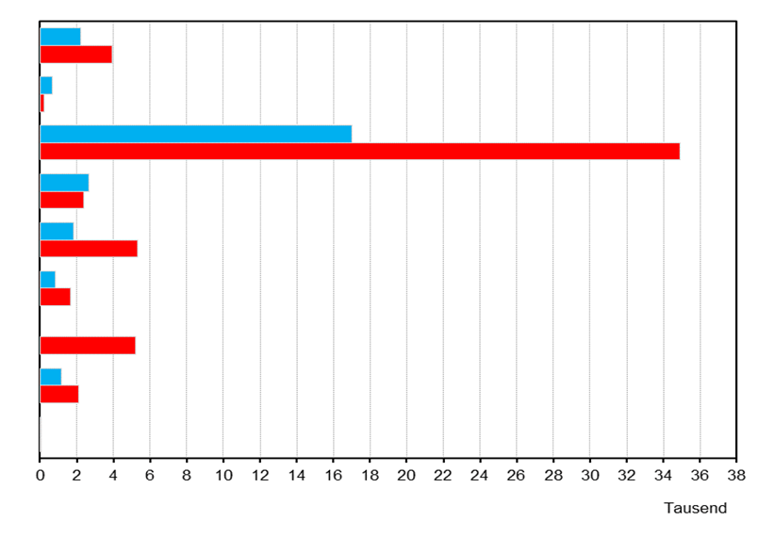
Geisteswissenschaften

Sport

Rechts-, Wirtschafts-
und Sozialwissenschaften

Mathematik, Naturwissenschaften

Humanmedizin/
Gesundheitswissenschaften
Agrar-, Forst- und Ernährungswissenschaften, Veterinärmedizin

Ingenieurwissenschaften

Kunst,
Kunstwissenschaften

Außerhalb der Studien-
bereichsgliederung

männlich
weiblich

2. Hochschulpersonal am 1.12.2020
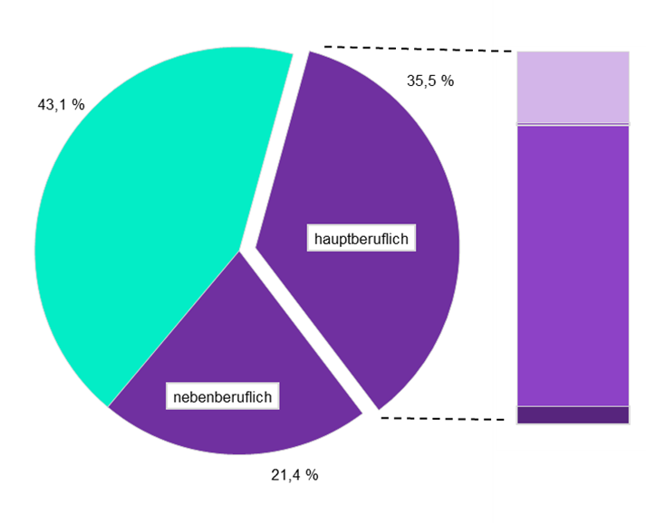

 |  | Professoren (19,1 %)

 |  | Dozenten und
 |  | Assistenten (0,6 %)

 |  | wissenschaftliche und künst-
 |  | lerische Mitarbeiter (75,5 %)

 |  | Lehrkräfte für besondere
 |  | Aufgaben (4,8 %)

 | Wissenschaftliches und künstlerisches Personal

 | Verwaltungs-, technisches und sonstiges Personal

Thüringer Landesamt für Statistik

